Table 4
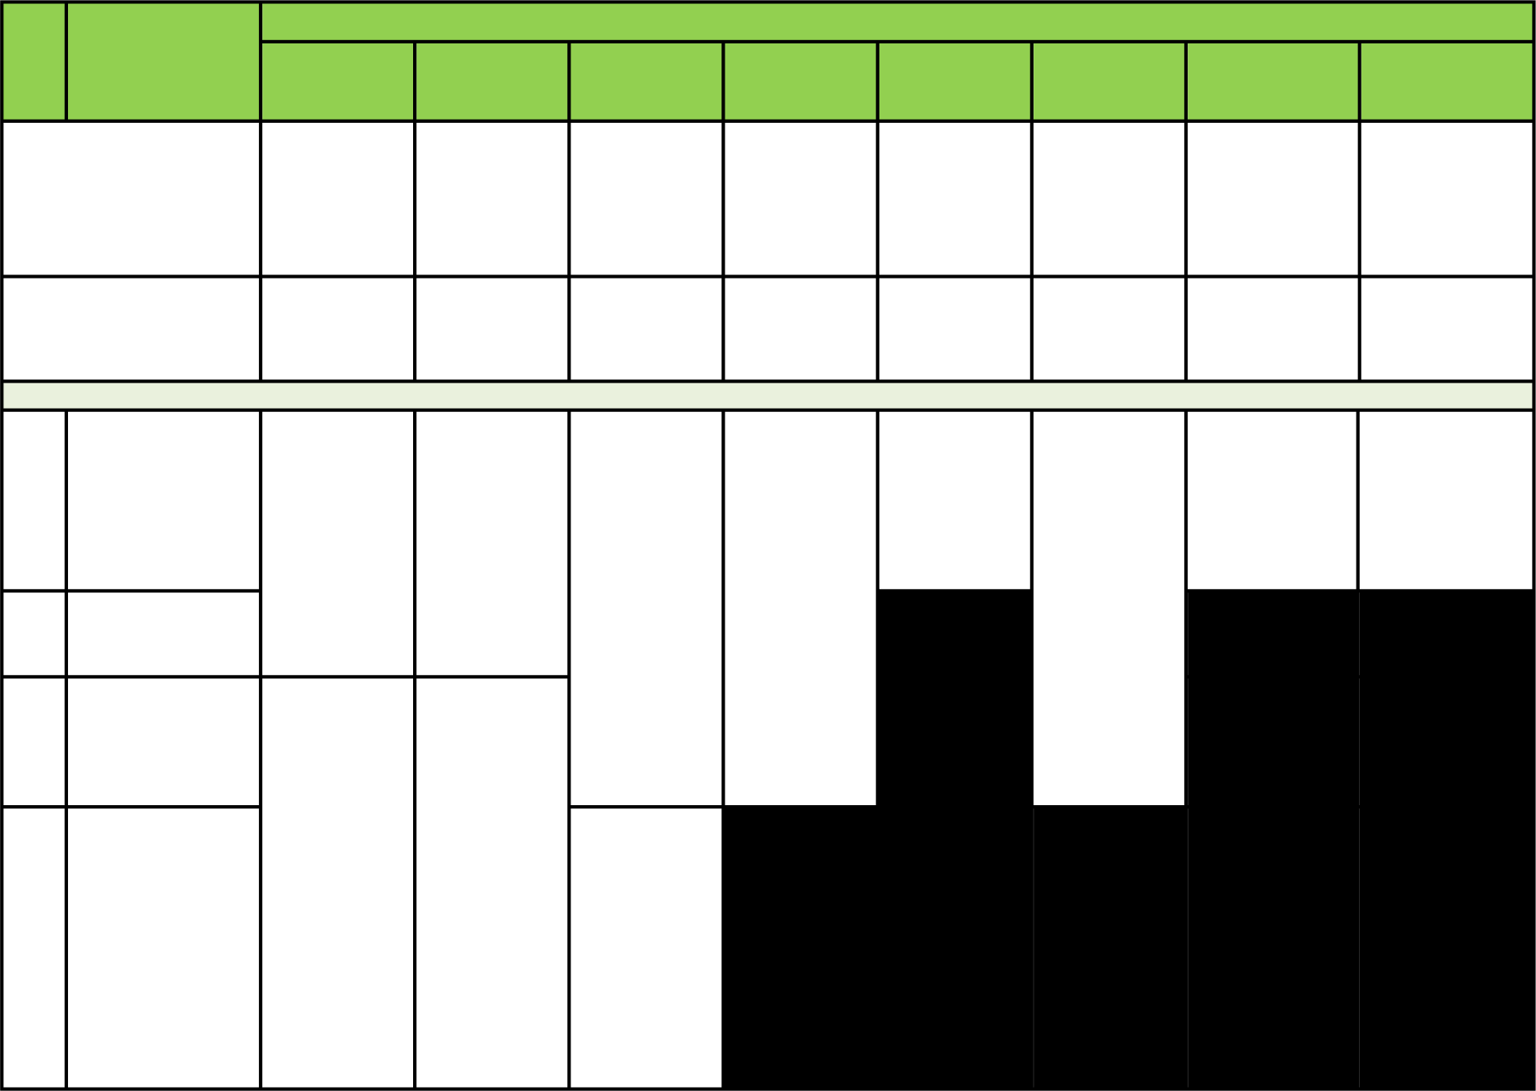
Maksimal Manfaat dalam ‘000 Rupiah
No Jenis . Manfaat Wilayah Asuransi Wilayah di Luar | Diamond/ Diamond Smart Seluruh Dunia Kecuali Amerika Serikat |  |  | Ruby / Ruby Smart Seluruh Dunia Kecuali Amerika Serikat | Emerald / Emerald Smart Seluruh Dunia Kecuali Amerika Serikat |  | Topaz / Topaz Smart Asia (kecuali Singapura, Hongkong, dan Jepang) | Topaz Indonesia Indonesia | Jade / Jade Smart Asia (kecuali Singapura, Hongkong, dan Jepang) | Jade Sapphire Indonesia Indonesia Indonesia
Wilayah Asuransi (maks Biaya Kamar 30 hari per tahun) |  | 600.000 400.000 200.000 200.000 200.000 100.000 100.000 100.000
1 Biaya Kamar di Indonesia 2 Biaya Kamar di Malaysia Biaya Kamar di Asia (kecuali |  | 3.000 / hari atau Single Standard Room, mana yang lebih tinggi | 2.000 / hari atau Single Standard Room, mana yang lebih tinggi |  |  | 1.000 / hari atau Single Standard Room, mana yang lebih tinggi | 1.000 / hari atau Single Standard Room, mana yang lebih tinggi | 1.000 / hari atau Single Standard Room, mana yang lebih tinggi | 500 / hari atau Double Standard Room, mana yang lebih tinggi | 500 / hari atau Double Standard Room, mana yang lebih tinggi | 500 / hari
3 Singapura, Hongkong, dan Jepang) 9.000 / |  |  | 6.000 /
Biaya Kamar dalam Wilayah Asuransi (kecuali Amerika 4 Serikat dan Asia namun termasuk Singapura, Hongkong, dan Jepang) |  | hari atau Single Standard Room, mana yang lebih tinggi | hari atau Single Standard Room, mana yang lebih tinggi |  |  | 3.000 / hari atau Double Standard Room, mana yang lebih tinggi

Table 5
No Jenis Manfaat Biaya Unit |  |  |  | Maksimal Manfaat dalam ‘000 Rupiah
Diamond/ Diamond Smart |  |  | Ruby / Ruby Smart |  | Emerald / Emerald Smart |  |  | Topaz / Topaz Smart | Topaz Indonesia |  |  | Jade / Jade Smart |  | Jade Indonesia |  | Sapphire
Sesuai |  |  | Sesuai |  | Sesuai |  |  | Sesuai | Sesuai |  |  | Sesuai |  | Sesuai |  | Sesuai
Tagihan |  |  | Tagihan |  | Tagihan |  |  | Tagihan | Tagihan |  |  | Tagihan |  | Tagihan |  | Tagihan
5 Perawatan Intensif Biaya Kunjungan 6 Dokter Umum (Maks. 1 kunjungan per hari) Biaya Kunjungan Dokter 7 Spesialis (Maks. 2 kunjungan per tipe spesialis per hari) Biaya Aneka 8 Perawatan Rumah Sakit Biaya Tindakan Bedah (Termasuk Dokter Bedah, Ruang Operasi 9 dan Biaya Anestesi) | Sesuai Tagihan | Sesuai Tagihan |  |  |  | Sesuai Tagihan | Sesuai Tagihan |  |  | Sesuai Tagihan | Sesuai Tagihan |  | Sesuai Tagihan |  | Sesuai Tagihan 300/kunjunga n 10.000/tahun
Sesuai Tagihan |  |  | Sesuai Tagihan |  | Sesuai Tagihan |  |  | Sesuai Tagihan | Sesuai Tagihan |  |  | Sesuai Tagihan |  | Sesuai Tagihan
Sesuai |  |  | Sesuai |  | Sesuai |  |  | Sesuai | Sesuai |  |  | Sesuai |  | Sesuai
Tagihan |  |  | Tagihan |  | Tagihan |  |  | Tagihan | Tagihan |  |  | Tagihan |  | Tagihan
Sesuai |  |  | Sesuai |  | Sesuai |  |  | Sesuai | Sesuai |  |  | Sesuai |  | Sesuai
Tagihan |  |  | Tagihan |  | Tagihan |  |  | Tagihan | Tagihan |  |  | Tagihan |  | Tagihan
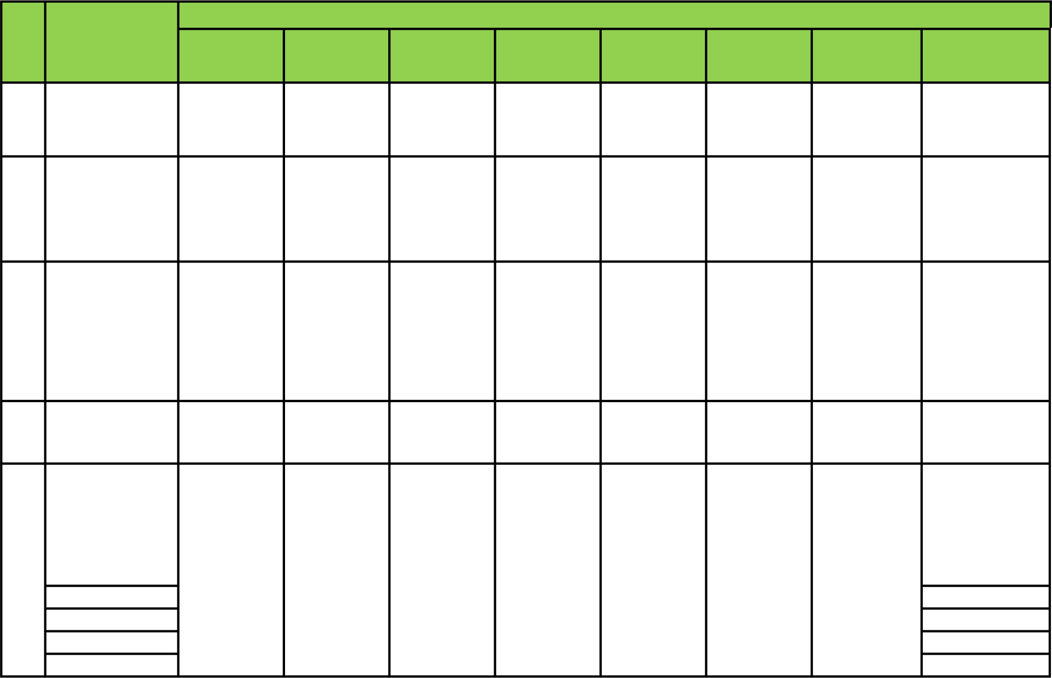
Complex 65.000/tahun Major 37.000/tahun Intermediate 22.000/tahun Minor 11.000/tahun

Table 6

No Jenis Manfaat Biaya Akomodasi Pendamping (Untuk Penginapan Pendamping Peserta |  | Maksimal Manfaat dalam ‘000 Rupiah |  |  |  |  |  |  | Jade Sapphire Indonesia
Diamond/ Diamond Smart | Ruby / Ruby Smart |  | Emerald / Emerald Smart |  |  | Topaz / Topaz Smart | Topaz Indonesia | Jade / Jade Smart
1.250 / hari | 1.000 / hari |  | 750 / hari |  |  | 750 / hari | 750 / hari | 500 / hari
Sesuai | Sesuai |  | Sesuai |  |  | Sesuai | Sesuai | Sesuai
Tagihan | Tagihan |  | Tagihan |  |  | Tagihan | Tagihan | Tagihan
2.500 / | 2.000 / |  | 1.500 / |  |  | 1.500 / | 1.500 / | 1.000 /
tahun | tahun |  | tahun |  |  | tahun | tahun | tahun
10 dan/atau Peserta Tambahan Dewasa atau Anak-anak, berlaku untuk 150 hari per tahun) Biaya Bedah Rekonstruktif (dalam waktu 30 hari sejak |  |  |  |  | 500 / hari 400 / hari
11 tanggal kecelakaan atau 3 bulan sejak tanggal operasi pengangkatan payudara) |  |  |  |  |  | Sesuai Tagihan |  |  |  | Sesuai Tagihan
Biaya 12 Penyuluhan Psikologis |  |  |  | 1.000 / tahun 1.000 / tahun

Table 7
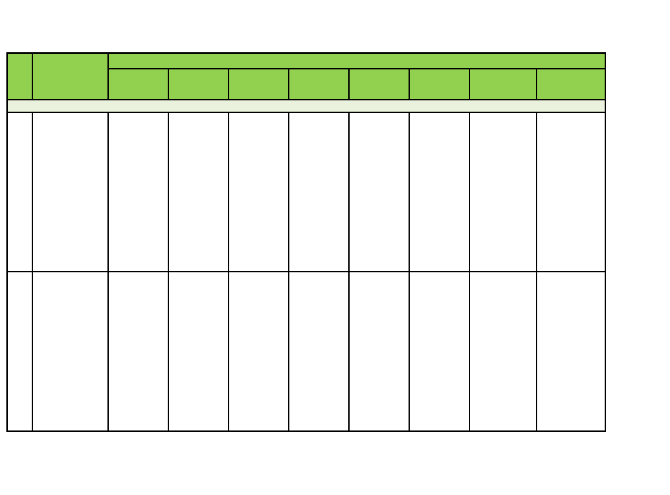
No Jenis Manfaat | Diamond/ Diamond Smart |  | Maksimal Manfaat dalam ‘000 Rupiah
Ruby / Ruby Smart |  |  |  | Emerald / Emerald Smart | Topaz / Topaz Smart | Topaz Indonesia | Jade / Jade Smart | Jade Indonesia | Sapphire
750 / hari |  |  |  | 500 / hari | 500 / hari | 500 / hari | 250 / hari | 250 / hari | 250 / hari
750 / hari |  |  |  | 500 / hari | 500 / hari | 500 / hari | 250 / hari | 250 / hari | 250 / hari
Biaya Perawatan Fisioterapi, Terapi Okupasi, dan Terapi Wicara Sebelum Rawat 13 Inap atau Tindakan Bedah Rawat Jalan (One Day Surgery), 30 hari sebelum menjalani Rawat Inap Biaya Perawatan Fisioterapi, Terapi Okupasi, dan Terapi Wicara Setelah Rawat 14 Inap atau Tindakan Bedah Rawat Jalan (One Day Surgery), 90 hari sejak tanggal keluar dari Rumah Sakit |  | 1.000 / hari 1.000 / hari

Table 8

Maksimal Manfaat dalam ‘000 Rupiah
No Jenis Manfaat Biaya Perawatan Sebelum Rawat Inap atau Tindakan
Diamond/ Diamond Smart |  | Ruby / Ruby Smart | Emerald / Emerald Smart | Topaz / Topaz Smart | Topaz Indonesia | Jade / Jade Smart | Jade Indonesia | Sapphire
Sesuai |  | Sesuai | Sesuai | Sesuai | Sesuai | Sesuai | Sesuai | Sesuai
Tagihan |  | Tagihan | Tagihan | Tagihan | Tagihan | Tagihan | Tagihan | Tagihan
15 Bedah Rawat Jalan (One Day Surgery), 30 hari sebelum Rawat Inap Biaya Perawatan Setelah Rawat Inap atau Tindakan 16 17
Bedah Rawat Jalan (One | Sesuai Tagihan | Sesuai Tagihan | Sesuai Tagihan | Sesuai Tagihan | Sesuai Tagihan | Sesuai Tagihan | Sesuai Tagihan | Sesuai Tagihan
Day Surgery), 90 hari sejak tanggal keluar dari Rumah Sakit
Biaya Perawatan Kanker (Kemoterapi, Radioterapi, | Sesuai | Sesuai | Sesuai | Sesuai | Sesuai | Sesuai | Sesuai | Sesuai
Targeted Therapy, immunotherap y, hormonal therapy) | Tagihan | Tagihan | Tagihan | Tagihan | Tagihan | Tagihan | Tagihan | Tagihan

Table 9
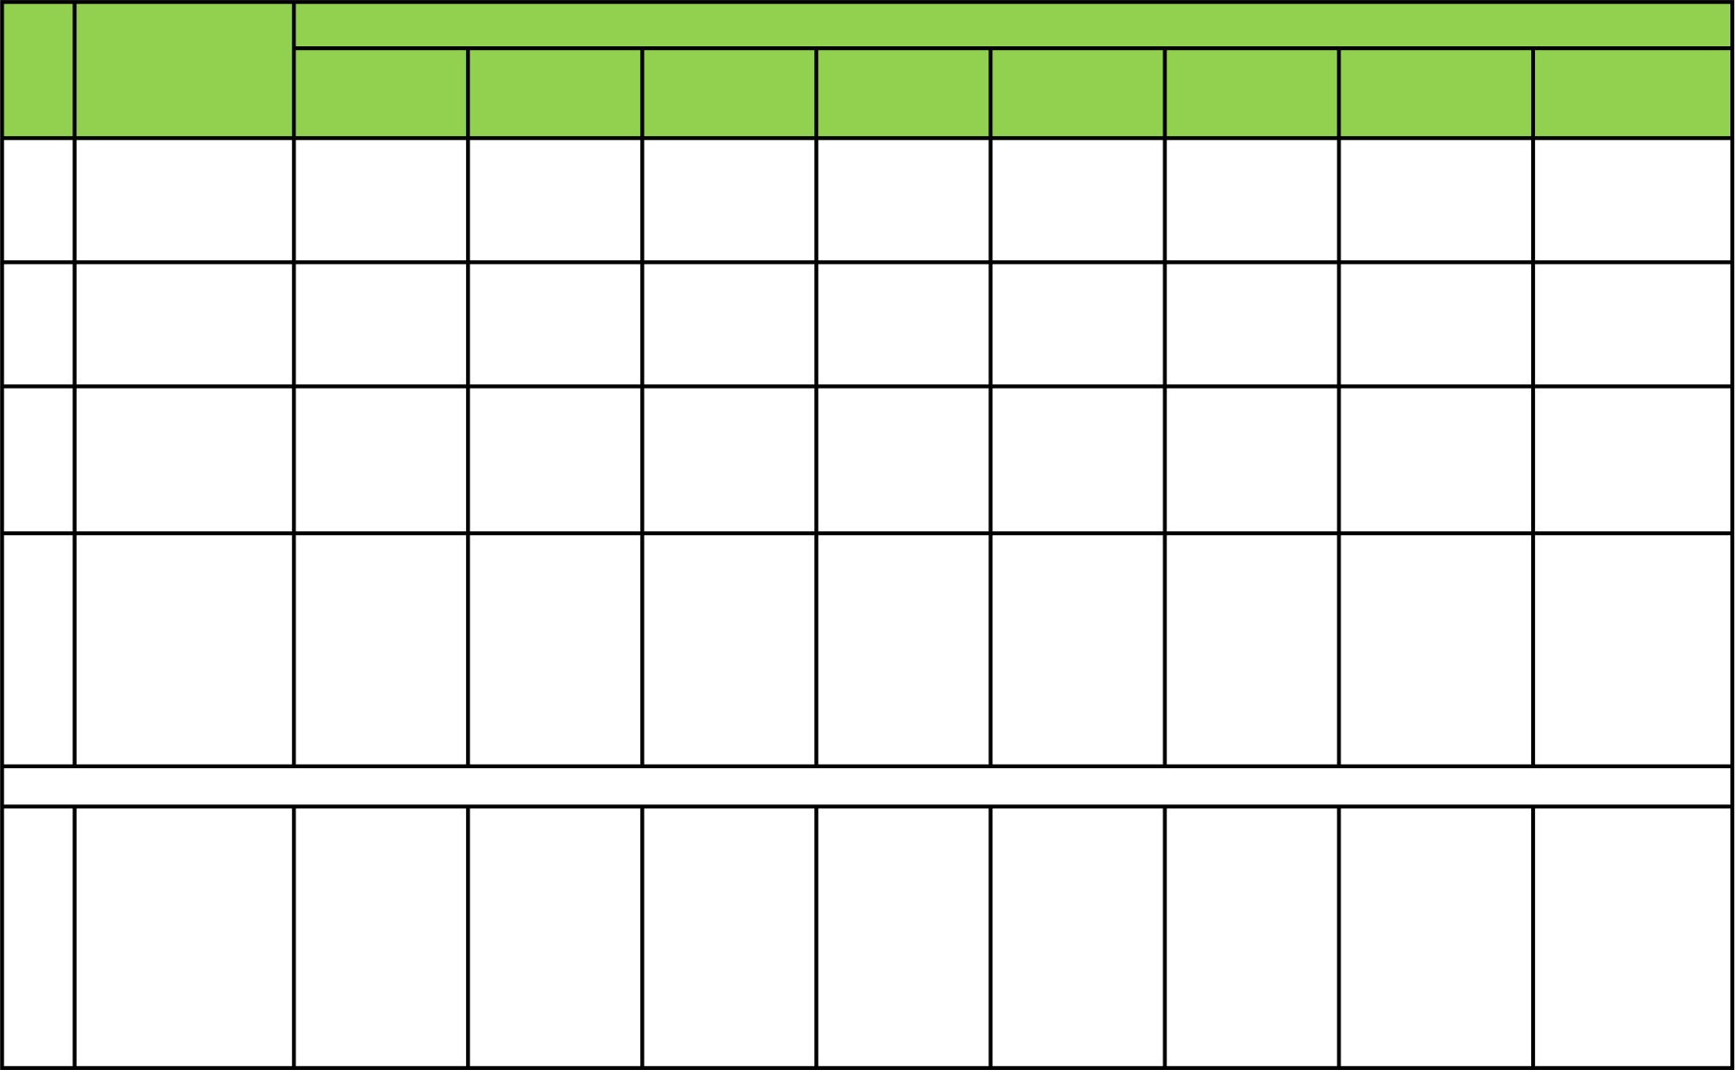
No Jenis Manfaat Biaya |  |  |  | Maksimal Manfaat dalam ‘000 Rupiah |  |  |  |  |  |  |  |  |  |  | Sapphire
Diamond/ Diamond Smart |  |  |  | Ruby / Ruby Smart | Emerald / Emerald Smart |  |  | Topaz / Topaz Smart |  | Topaz Indonesia |  | Jade / Jade Smart |  | Jade Indonesia
Sesuai |  |  |  | Sesuai | Sesuai |  |  | Sesuai |  | Sesuai |  | Sesuai |  | Sesuai
Tagihan |  |  |  | Tagihan | Tagihan |  |  | Tagihan |  | Tagihan |  | Tagihan |  | Tagihan
Sesuai |  |  |  | Sesuai | Sesuai |  |  | Sesuai |  | Sesuai |  | Sesuai |  | Sesuai
Tagihan |  |  |  | Tagihan | Tagihan |  |  | Tagihan |  | Tagihan |  | Tagihan |  | Tagihan
Sesuai |  |  |  | Sesuai | Sesuai |  |  | Sesuai |  | Sesuai |  | Sesuai |  | Sesuai
Tagihan |  |  |  | Tagihan | Tagihan |  |  | Tagihan |  | Tagihan |  | Tagihan |  | Tagihan
19
18 Perawatan Cuci Darah (Gagal Ginjal) Biaya Tindakan Bedah Rawat Jalan (One Day Surgery) Biaya Rawat Jalan Darurat 20 Karena Kecelakaan (Rumah Sakit) Biaya Rawat Gigi Darurat Karena 21 |  |  |  |  |  |  |  |  | Sesuai Tagihan Sesuai Tagihan 5.000/tahun
Kecelakaan | Sesuai |  |  | Sesuai | Sesuai |  |  | Sesuai |  | Sesuai |  | Sesuai |  | Sesuai |  |  | Sesuai
(Rumah | Tagihan |  |  | Tagihan | Tagihan |  |  | Tagihan |  | Tagihan |  | Tagihan |  | Tagihan |  |  | Tagihan
Sakit/Klinik
Gigi)
Manfaat Rawat Jalan Ketika Haji atau Umroh di Arab Saudi (Co-Pay 20%) a. Biaya Konsultasi
b. Biaya Obat 22 Resep dan Bahan Habis Pakai. Biaya Tes Diagnostik dan Laboratorium |  | Sesuai Tagihan, maksimum 10.000/ tahun | Sesuai Tagihan, maksimum 10.000/ tahun |  |  | Sesuai Tagihan, maksimum 5.000/ tahun | Sesuai Tagihan, maksimum 5.000/ tahun |  |  | Sesuai Tagihan, maksimum 5.000/ tahun | Sesuai Tagihan, maksimum 5.000/ tahun |  | Sesuai Tagihan, maksimum 5.000/ tahun |  |  | Sesuai Tagihan, maksimum 5.000/ tahun

Table 10
Maksimal Manfaat dalam ‘000 Rupiah
No Jenis Manfaat | Diamond/ Diamond Smart |  |  |  | Ruby / Ruby Smart |  | Emerald / Emerald Smart |  | Topaz / Topaz Smart |  | Topaz Indonesia |  | Jade / Jade Smart |  | Jade Sapphire Indonesia
Biaya Perawatan Oleh Juru Rawat (maks 30 hari setelah tindakan 23 bedah atau ICU sebagai bagian dari Biaya Perawatan Setelah Rawat Inap) Santunan Tunai Harian (maks. 100 hari per |  | 400 / hari 350 / hari 300 / hari 300 / hari 300 / hari 200 / hari 200 / hari 200 / hari
Perawatan jika 24 tidak mengajukan penggantian Perawatan Rumah Sakit ke Pengelola) |  |  | 1.500 / hari | 1.000 / 500 / hari 500 / hari 500 / hari 400 / hari 400 / hari 400 / hari hari
Sesuai |  |  |  |  |  | Sesuai |  | Sesuai |  | Sesuai |  | Sesuai |  | Sesuai |  | Sesuai | Sesuai
Tagihan |  |  |  |  |  | Tagihan |  | Tagihan |  | Tagihan |  | Tagihan |  | Tagihan |  | Tagihan | Tagihan
25 Biaya Ambulan
Manfaat Asuransi 26 HIV/AIDS (setelah 12 bulan periode eliminasi) |  |  | 30.000 30.000 30.000 30.000 30.000 30.000 30.000 30.000
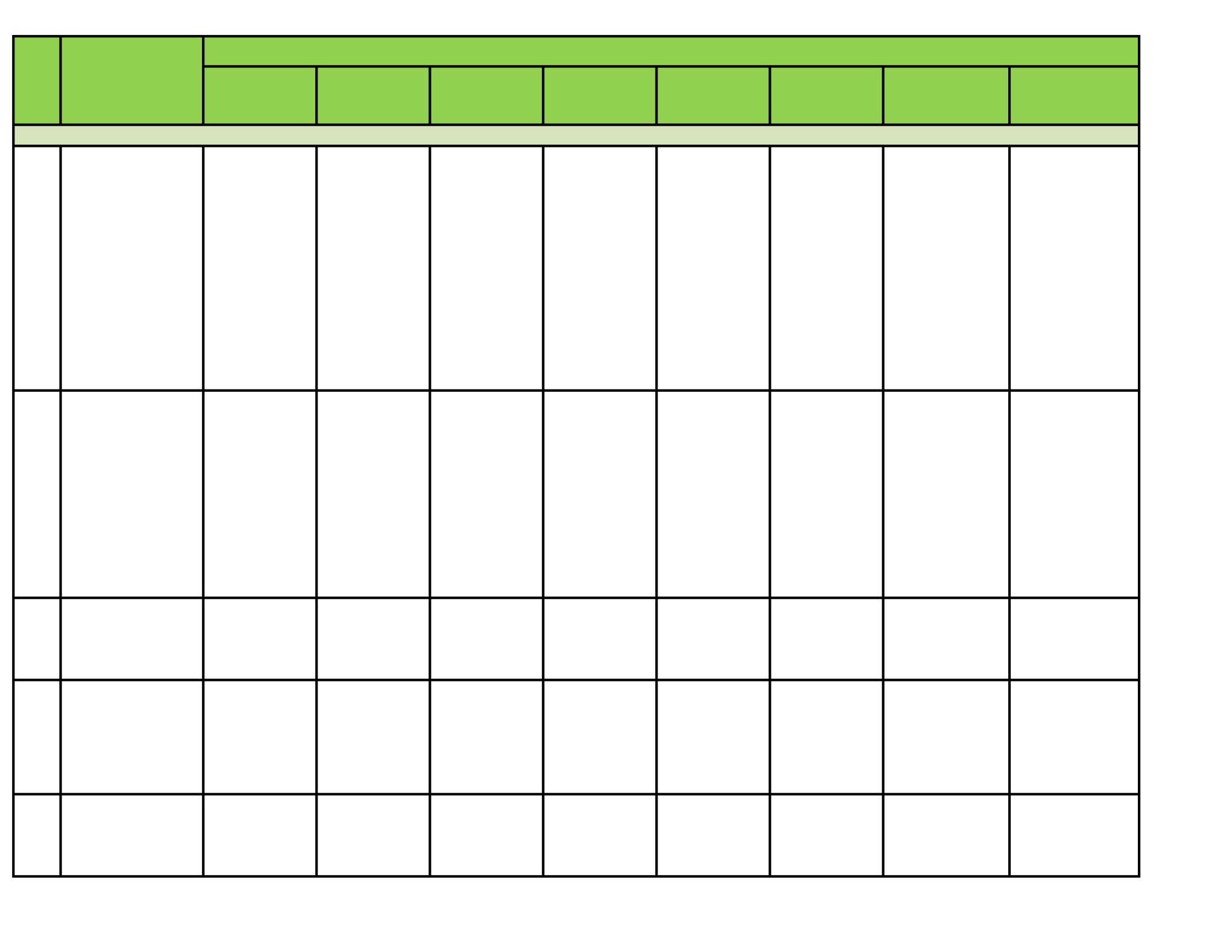
27 Dana Marhamah |  | 30.000 30.000 30.000 30.000 30.000 30.000 30.000 30.000

Table 11
Maksimal Manfaat dalam ‘000 Rupiah
Untuk Semua Jenis Penyakit
Manfaat Tambahan (Limit
28 Booster) untuk
semua jenis Penyakit
15.000.000
10.000.000
8.000.000
8.000.000
8.000.000
6.000.000 6.000.000
1.000.000
No Jenis Manfaat | Diamond/ Diamond Smart | Ruby / Ruby Smart | Emerald / Emerald Smart | Topaz / Topaz Smart | Topaz Indonesia | Jade / Jade Smart | Jade Indonesia | Sapphire
Manfaat Tahunan | 20,000,000 | 15,000,000 | 10,000,000 | 10,000,000 | 10,000,000 | 4,000,000 | 4,000,000 | 2,000,000

PASAL 30 PEMROSESAN DATA PRIBADI
Pemegang Polis mengakui dan memahami bahwa Pengelola mengumpulkan dan memroses data pribadi milik Pemegang Polis, dan (apabila berlaku) data pribadi milik Peserta, Peserta Tambahan dan Penerima Manfaat Yang Ditunjuk sesuai dengan kebijakan privasi Pengelola (yang tersedia pada tautan https://www.manulife.co.id/id/kebijakan-privasi.html, atau tautan lainnya sebagaimana dapat diberitahukan oleh Pengelola dari waktu ke waktu) beserta pernyataan dalam Surat Permintaan Asuransi Jiwa/Kesehatan Syariah atau Formulir Pendaftaran Syariah dan/atau Formulir Permintaan Asuransi Syariah Untuk Data Calon Peserta dan/atau Peserta Tambahan Syariah sehubungan dengan pengumpulan dan pemrosesan data pribadi yang merupakan bagian yang tidak terpisahkan dari Polis.
PASAL 31 BAHASA
Polis ini dan semua dokumentasi dan pemberitahuan terkait dibuat dalam bahasa Indonesia. Bahasa Indonesia menjadi bahasa yang berlaku terlepas dari terjemahannya ke dalam bahasa lain dan dalam hal terdapat perbedaan atau ketidaksesuaian antara naskah asli dalam bahasa Indonesia dan terjemahannya, maka naskah dalam bahasa Indonesia yang berlaku.
Polis ini telah disesuaikan dengan ketentuan peraturan perundang-undangan termasuk ketentuan Peraturan Otoritas Jasa Keuangan

